Sheet1
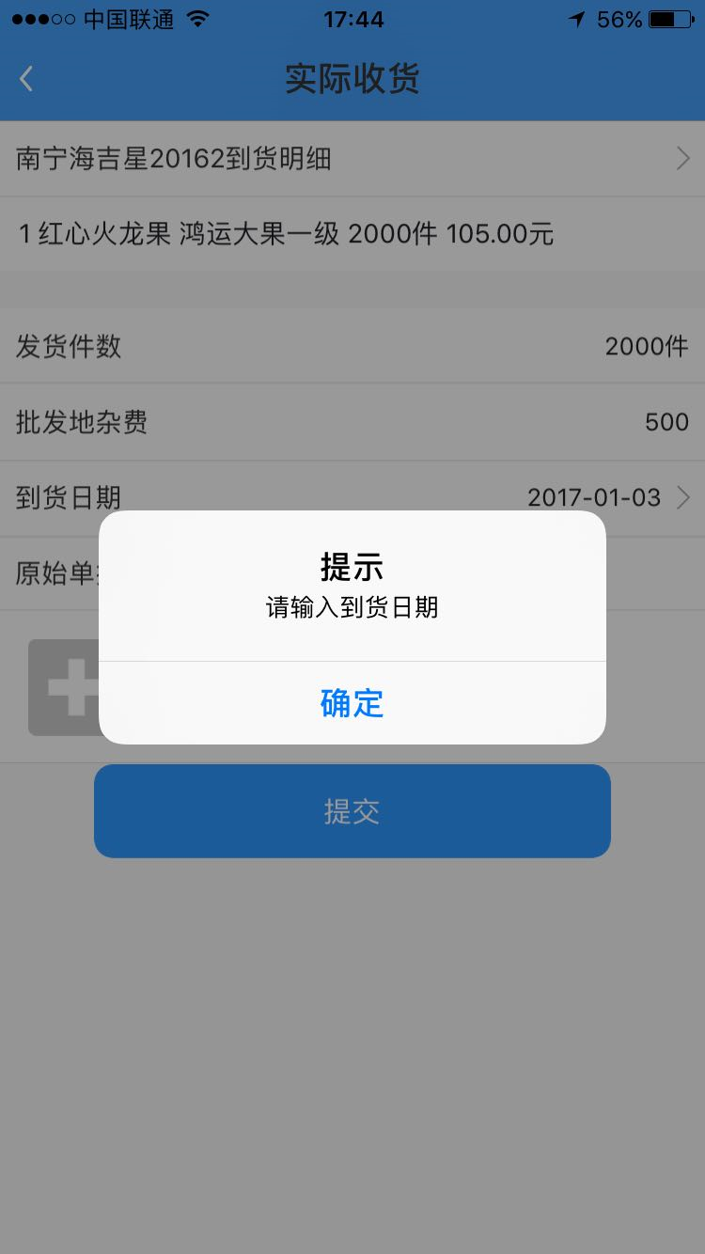

这里已输入日期，但会显示这个提示，实际提示的是要必须选择上传照片，我们之前讲的是所有上传照片的都应该是可选

Sheet2
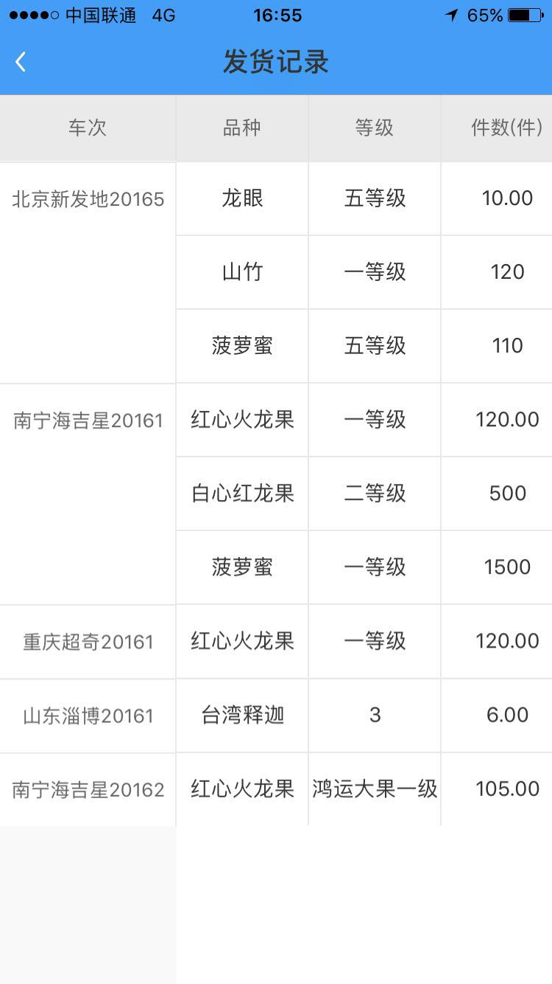

这里的车次是要根据年份变为2017的，希望这个以后是自动的
还有就是建议，把20去掉，因为后面的车次可能会到3位数
如北京新发地17001
如北京新发地17002

Sheet3

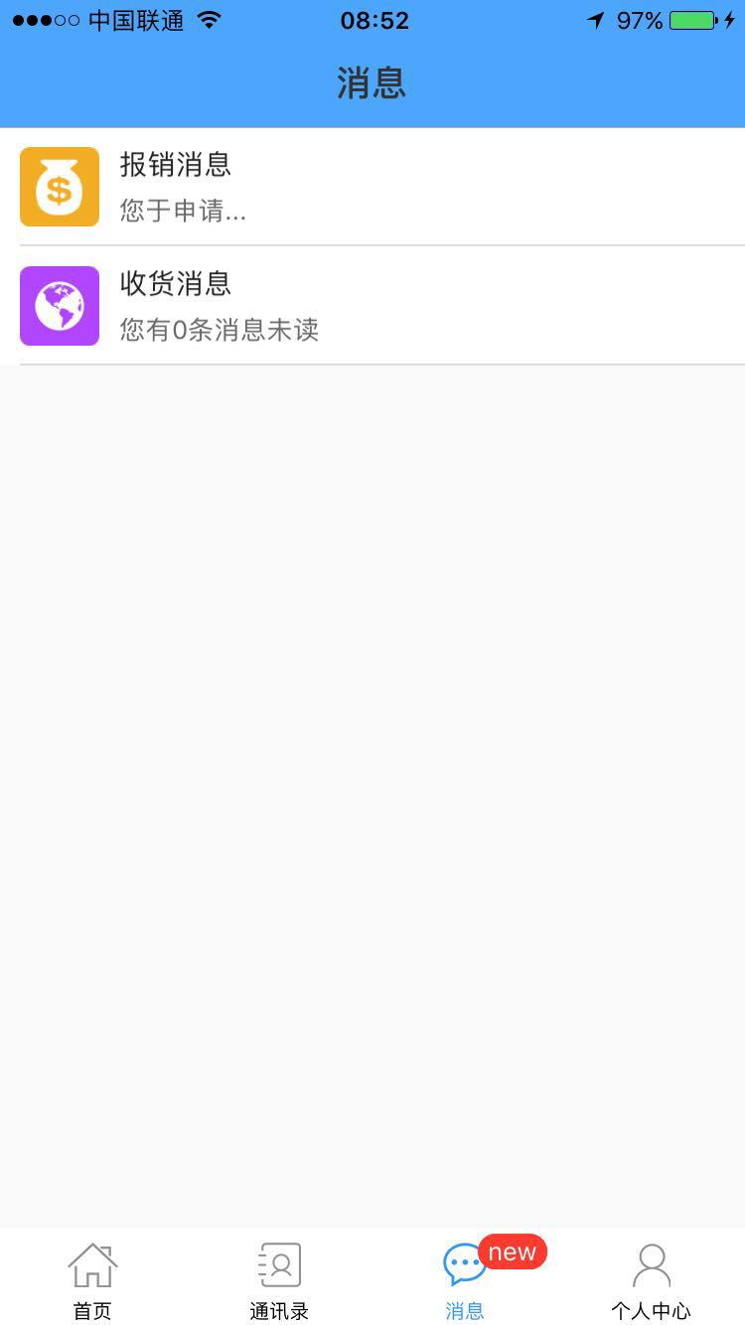

已经没有新消息（都已阅读完）但还是会显示有新消息

时间顺序

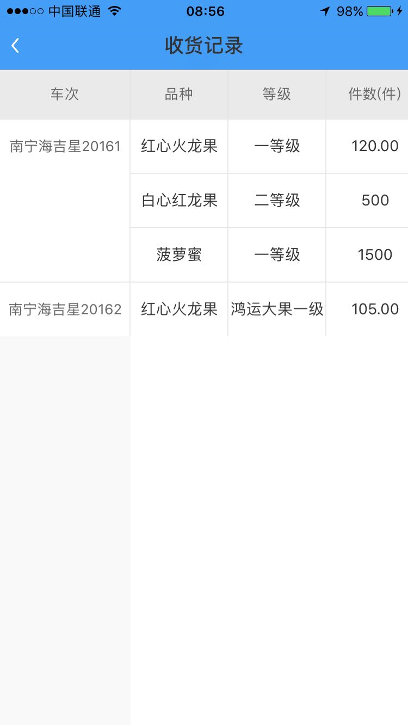
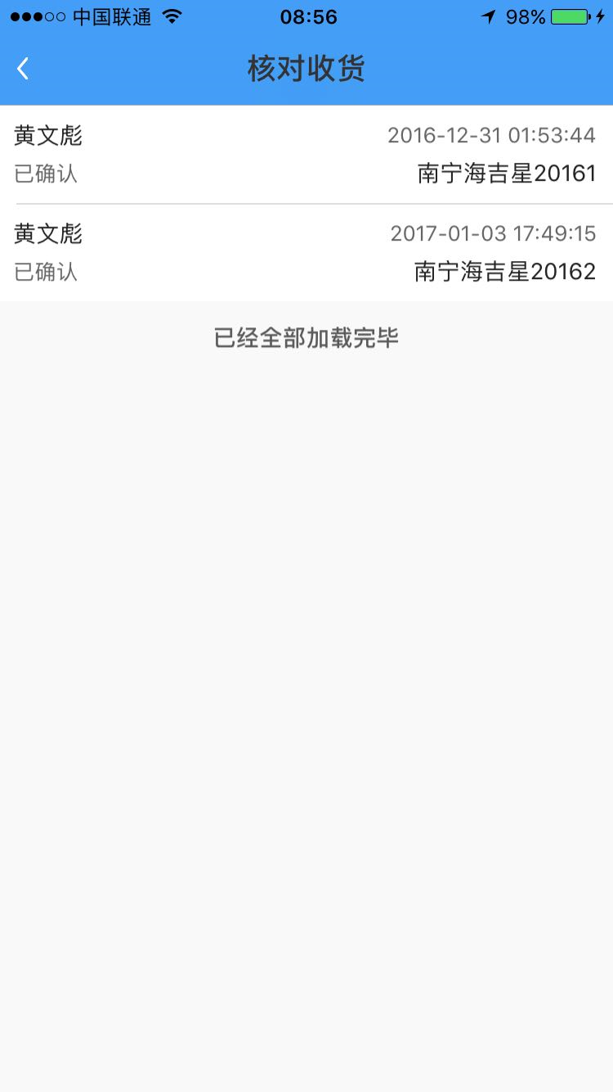
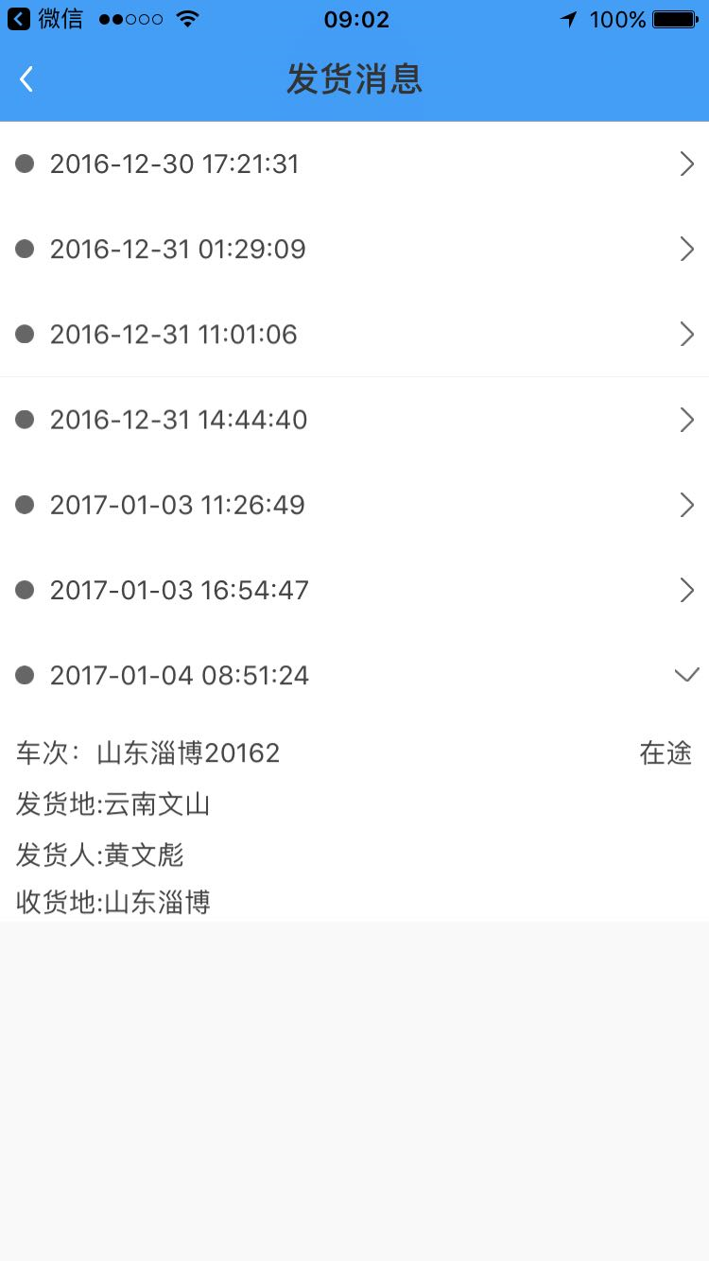
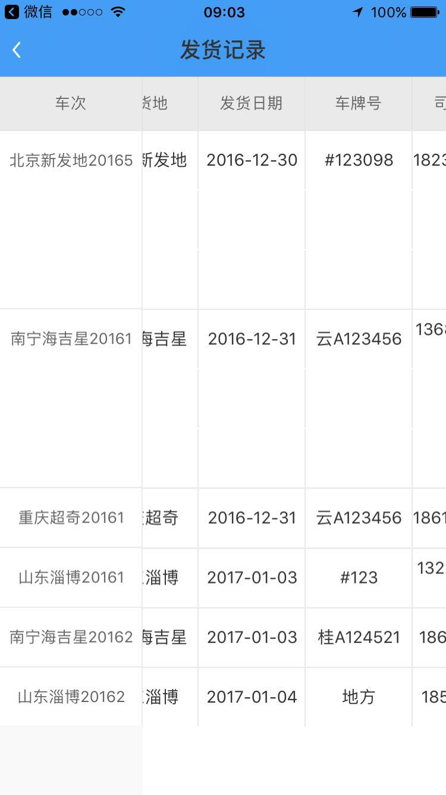

所有的显示顺序应该要最近的信息显示在最上面的位置，这样当记录非常多的时候，才方便查看

Sheet5

高管账号应该要收到，采购提出审核申请消息，发货消息，到货收货消息，整个车次销售完毕（车次的库存为零时）要有个消息给到高管，这在改版之前，这些都是有的

